Gràfics
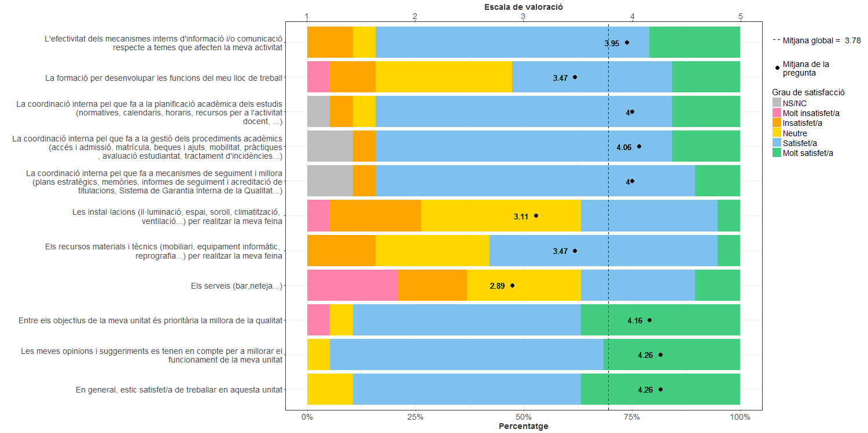
Enquesta de satisfacció del PAS de l'Escola Politècnica Superior d'Edificació de Barcelona

Indica el teu grau de satisfacció amb:

